상품제안서
HB-2464 금상패 | 상품코드: S18582

 |  |  |  |  |  |  | 02-713-8555 | www.synergygift.co.kr
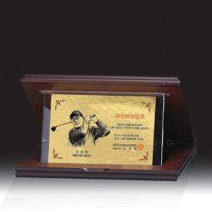

【상세/제작정보】 | 심플한 디자인의 크리스탈 금상패 순금으로 제작시 금값별도 제품 사진에 있는 인물화는 별도입니다. 배송비 별도 상품입니다.

【인쇄/포장옵션】 | 기타 / 종이케이스

【공급단가】 | 수량 | 5~ | 30~ | 50~ | 100~ | 500~
*VAT별도 | 단가 | 81,000원 | 78,000원 | 75,000원 | 72,000원 | 70,200원

【상품 URL】 | https://www.synergygift.co.kr:443/src/goods_detail.php?gdno=13604

